กิ่วลม-กิ่วคอหมา กม.48
 | โครงการสอบเทียบอาคารชลประทาน
 | สำนักบริหารจัดการน้ำและอุทกวิทยา กรมชลประทาน
 | (งบประมาณเงินทุนหมุนเวียนเพื่อการชลประทาน ปี 2558)

1 | ข้อมูลทางกายภาพ
 | 1.1 ข้อมูลระบบส่งน้ำที่ตั้งของอาคาร
 | - ข้อมูลทั่วไปของอาคาร |  | อาคารอัดน้ำกลางคลอง กม.48 |  |  |  | อาคาร
 | - โครงการ |  | โครงการส่งน้ำและบำรุงรักษา กิ่วลม-กิ่วคอหมา
 | - ตำแหน่งที่ตั้ง กม. |  | 48+000 |  |  |  | คลองสายใหญ่
 | อำเภอ |  | เมือง |  |  |  | จังหวัด | ลำปาง
 | - พิกัด |  | N 18º21'4.09'' |  | E 099º24'3181''
 | - ลักษณะคลอง |  | ÿ คลองดิน |  | ÿ คลองดาดคอนกรีต

 | 1.2 ข้อมูลอาคาร
 | - ชื่ออาคาร
 | - ประเภทบาน ÿ ประตูระบายน้ำบานตรง (Sluice gate) |  |  |  |  |  | 1 | บาน
 |  |  | ขนาดบาน | กว้าง |  |  | 6.00 | เมตร
 |  |  |  | สูง |  |  | 2.70 | เมตร
 | - ระดับพื้น Inlet |  |  |  |  |  | - | เมตร (รทก.)
 | - ระดับพื้น Outlet |  |  |  |  |  | - | เมตร (รทก.)
 | - ระดับพื้นธรณีอาคาร |  |  |  |  |  | 0.00 | เมตร (รสม.)
 | - ปริมาณน้ำไหลผ่านสูงสุด |  |  |  |  |  | - | ลูกบาศก์เมตร/วินาที
 | - รัศมีความโค้งของบาน (สำหรับบานโค้ง) |  |  |  |  |  | - | เมตร

 | 1.3 รูปภาพอาคารชลประทาน
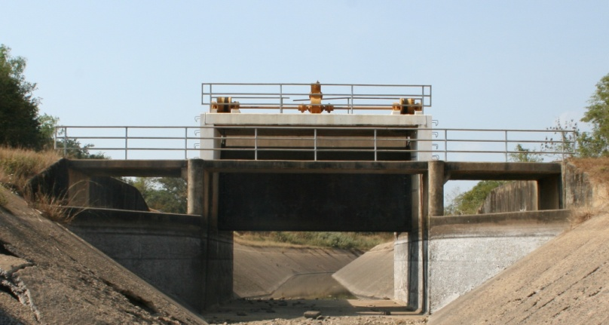

2 | ข้อมูลการสอบเทียบอาคารชลประทาน
 | ÿ ประตูระบายน้ำบานตรง (Sluice gate)
 | ÿ การไหลแบบจม (Submerged flow)
 | สูตรการคำนวนสอบเทียบอาคาร

 | เมื่อ | Q = ปริมาณน้ำผ่านอาคาร (ลบ.ม./วินาที)
 |  | Cs = สัมประสิทธิ์ปริมาณน้ำเมื่อการไหลเป็นแบบจม (Submerged Flow)
 |  | L = ความกว้างของช่องประตูระบาย (เมตร)
 |  | Hs = ระดับน้ำด้านท้ายประตู - ระดับธรณีประตู (เมตร)
 |  | ∆H = ระดับน้ำด้านหน้าประตู - ระดับด้านท้ายประตู (เมตร)
 |  | g = ความเร่งเนื่องจากแรงโน้มถ่วง (เมตร/วินาที)
 |  | Go = การเปิดบาน (เมตร)

ที่ | ระดับน้ำ | ระดับน้ำ | ∆H |  | Hs | ระยะเปิดบาน | Q | Hs/Go | Cs
 | ด้านเหนือน้ำ | ด้านท้ายน้ำ |  |  |  | (Go)
 | ม.(รทก./รสม.) | ม.(รทก./รสม.) |  |  |  | ม. | ลบ.ม./วินาที
1 | 2.721 | 1.975 | 0.75 | 3.8258 | 1.9750 | 0.50 | 7.671 | 3.950 | 0.169
2 | 2.470 | 1.995 | 0.48 | 3.0528 | 1.9950 | 0.60 | 7.699 | 3.325 | 0.211
3 | 2.340 | 2.015 | 0.32 | 2.5252 | 2.0150 | 0.70 | 7.758 | 2.879 | 0.254
4 | 2.240 | 2.035 | 0.21 | 2.0055 | 2.0350 | 0.80 | 7.330 | 2.544 | 0.299

สอบเทียบอาคาร อาคารอัดน้ำกลางคลอง กม.48 โครงการส่งน้ำและบำรุงรักษา กิ่วลม-กิ่วคอหมา
3.950 | 0.169
3.325 | 0.211
2.879 | 0.254
2.544 | 0.299

3 | ข้อมูลการเปิดบานในระดับต่างๆ

ที่ | ระดับน้ำ | ระดับน้ำ | Hs | ∆H | ระยะเปิดบาน | Hs/Go | Cs | ปริมาณน้ำไหลผ่าน
 | ด้านเหนือน้ำ | ด้านท้ายน้ำ |  |  | (Go)
 | ม.(รทก./รสม.) | ม.(รทก./รสม.) |  |  | ม. |  |  | ลบ.ม./วินาที
1 | 2.721 | 1.975 | 1.98 | 0.75 | 0.50 | 3.950 | 0.168 | 7.6290
2 | 2.470 | 1.995 | 2.00 | 0.48 | 0.60 | 3.325 | 0.210 | 7.6869
3 | 2.340 | 2.015 | 2.02 | 0.32 | 0.70 | 2.879 | 0.254 | 7.7413
4 | 2.240 | 2.035 | 2.04 | 0.21 | 0.80 | 2.544 | 0.298 | 7.2883

หมายเหตุ สามารถนำไปใช้คำนวณในการยกบานระบายที่ระดับต่างๆ โดยป้อนข้อมูลระดับด้านเหนือน้ำและระดับที่ต้องการยกบาน
 | จะสามารถทราบปริมาณน้ำไหลผ่านอาคารได้ (กรอกข้อมูลในช่องว่างเท่านั้น ยกเว้นช่องสีทึบ)

